상품제안서
반고리 보틀 페트 350ml[인쇄무료] | 상품코드: F22221

 |  |  |  |  |  |  | 02-412-0044 | www.easy1.co.kr
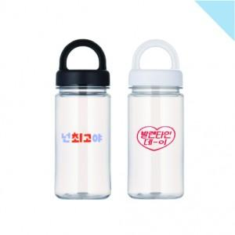

【상세/제작정보】 | ★물조리개 없이 출고되는 제품입니다. ★60도 미지근한 물까지만 사용 가능★ ★삶거나 식기세척기/전자레인지 사용 불가★ 도 단면인쇄 포함 (100개 이상 시) 2도 및 양면 개당 300원 추가(부가세 별도) (2도 인쇄 시 색상 간 간격 0.5cm 떨어져야 인쇄 가능) 물조리개 없이 출고되는 제품입니다 ~60도 미지근한 물까지만 사용 가능함 삶거나 식기세척기/전자레인지 사용 불가 선물포장 개당 400원(부가세 별도) 캡 50개 단위로 선택 가능 자사종이케이스 포함 350ml 한박스 100개입 1박스배송비 7,000원(부가세별도)_로젠택배 사용

【인쇄/포장옵션】 | 실크 / 포장지포장

【공급단가】 | 수량 | 100~ | 300~ | 500~ | 1,000~ | 3,000~
*VAT별도 | 단가 | 2,380원 | 2,290원 | 2,210원 | 2,120원 | 2,040원

【상품 URL】 | https://dev.easy1.co.kr:443/src/goods_detail.php?gdno=22221

